상품제안서
PGA 2단로고+3단로고완자+죽사바스타올+호텔타올2P | 상품코드: F02841

 |  |  |  |  |  |  | 02-412-0044 | www.easy1.co.kr
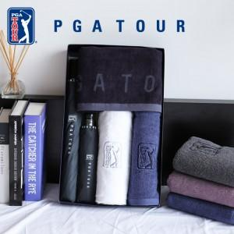

【상세/제작정보】

【인쇄/포장옵션】 | 실크, 스티커, 원단인쇄 / 쇼핑백

【공급단가】 | 수량 | 100~ | 300~ | 500~ | 1,000~ | 3,000~
*VAT별도 | 단가 | 49,270원 | 47,450원 | 45,620원 | 43,800원 | 42,700원

【상품 URL】 | https://easy1.co.kr:443/src/goods_detail.php?gdno=2841

